Sheet1
Customer | Attribute 1 | Attribute 2 | Bước 1:Khoảng cách tới A | Bước 1:Khoảng cách đến B | Bước 1: Khoảng cách đến C | Bước 2:Gán cột (So sánh khoảng cách ngắn nhất --> gắn cụm |  | Tâm khởi tạo | x | y
John | 1 | 1 | 2.24 | 10.630145813 | 6.7082039325 | A |  | Daisy (A) | 2 | 3
Peter | 11 | 12 | 12.73 | 4.472135955 | 8.94427191 | B |  | Vitor (B) | 9 | 8
Daisy | 2 | 3 | 0.00 | 8.602325267 | 5.0990195136 | A |  | Real © | 7 | 4
Case | 1 | 2 | 1.41 | 10 | 6.3245553203 | A
Ronie | 2 | 6 | 3.00 | 7.2801098893 | 5.3851648071 | A
Vitor | 9 | 8 | 8.60 | 0 | 4.472135955 | B
Rehm | 0 | 1 | 2.83 | 11.401754251 | 7.6157731059 | A
Tom | 11 | 10 | 11.40 | 2.8284271247 | 7.2111025509 | B
Bob | 0 | 2 | 2.24 | 10.816653826 | 7.2801098893 | A
Lie | 10 | 11 | 11.31 | 3.1622776602 | 7.6157731059 | B
Tide | 10 | 12 | 12.04 | 4.1231056256 | 8.5440037453 | B
Real | 7 | 4 | 5.10 | 4.472135955 | 0 | C
Jassor | 5 | 6 | 4.24 | 4.472135955 | 2.8284271247 | C
 |  |  |  |  |  | Bước 3:
 |  |  |  |  |  | Kiểm tra để gắn lại tâm | Mean(x) | Mean(y)
 |  |  |  |  |  | A | 1 | 2.5
 |  |  |  |  |  | B | 10.2 | 10.6
 |  |  |  |  |  | C | 6 | 5
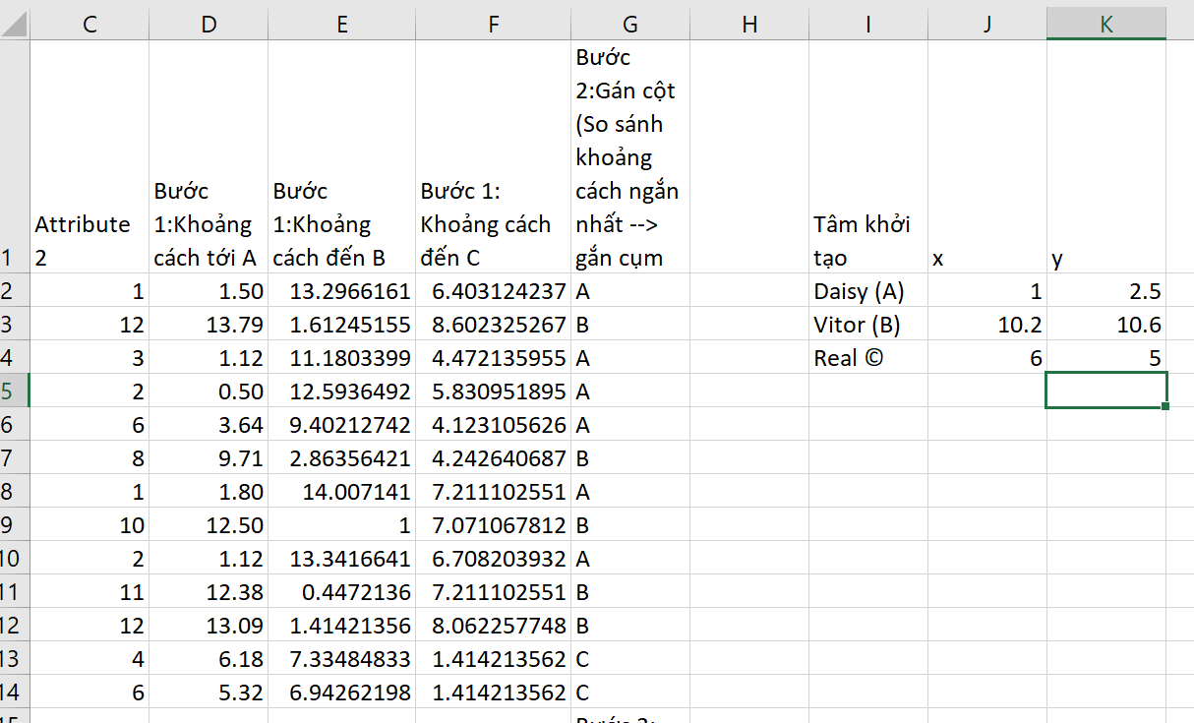
 |  |  |  |  |  | Bước 4: | Thay tọa độ A,B,C và không thấy sự thay đổi cụm -> dừng vòng lặp
 |  |  |  |  |  |  | Hình này là kết quả khi em đổi tọa độ tâm và nhận thấy không có sự thay đổi về nhãn cụm -> em dừng vòng lặp

